Foglio1
 | 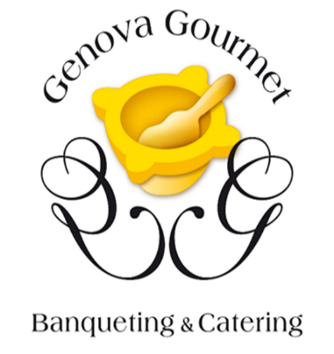
 | CONCESSIONARI MARCHIO GENOVA GOURMET BANQUETING & CATERING

 | Impresa | Indirizzo | Telefono | E-mail | Sito
1 | Bonton Catering | Via Nino Franchi 4R, 16147 Genova | 010 868 1470 345 026 4056 | info@bontoncatering.com | www.bontoncatering.com
2 | Capurro Ricevimenti | Passo dello Zerbino 1, 16122 Genova | 010 377 3514 | info@capurroricevimenti.com | www.capurroricevimenti.com
3 | Gemi Piccoli Grandi Eventi | Le Cisterne di Palazzo Duvale - Piazza Matteotti 9, 16123 Genova | 010 837 6006 | info@gemi-eventi.com | www.gemieventi.com
4 | Manuelina | Via Roma 296, 16036 - Recco (GE) | 0185 74 128 '0185 72 0779 | info@manuelinaricevimenti.it | www.manuelinaricevimenti.it
5 | Welcome Ricevimenti | Corso Belvedere 18 R, 16149 Genova | 010 8540849 | info@welcomericevimenti.it
6 | La tavola Imbandita | Via Roma, 154, 16031 Pieve Ligure GE | 338 239 4152 393 129 3320 | latavolaimbanditagenova@gmail.com | www.latavolaimbanditacatering.com
7 | Sapore Maestrale | Via G. Gallesi 62, 16163 Genova | 347 248 3857 | stefano@saporemaestrale.it | www.saporemaestrale.it
8 | Mentelocale | Piazza Matteotti 5, 16123 Genova | 010 595 9648 | info@mentelocale.srl | www.mentelocale-bistrot.it

